Sheet1
一.快速搭建

1.https://start.spring.io/
Spring IO上提供了一个功能快速创建springboot初始化项目：https://start.spring.io/
打开后，选中自己需要的，然后点击【generate 】就生成一个文件夹。

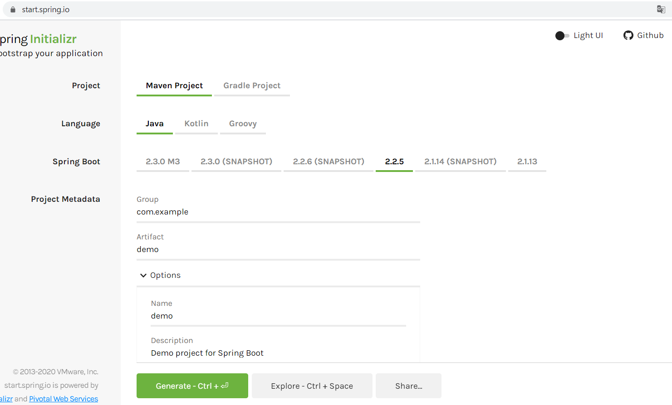

2. 将这个项目导入到工具中

